1-1
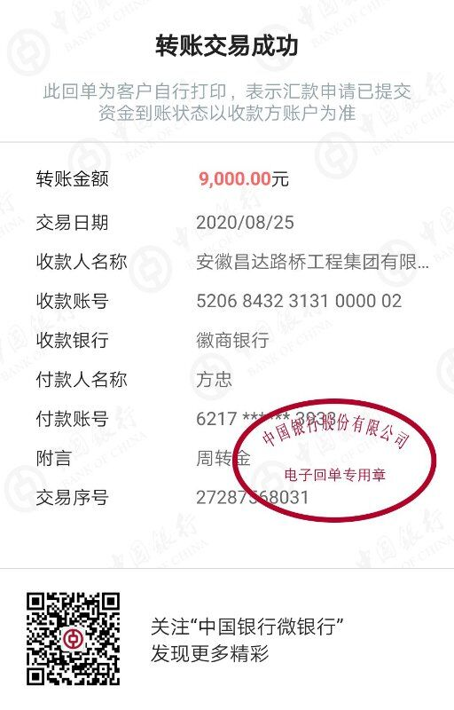
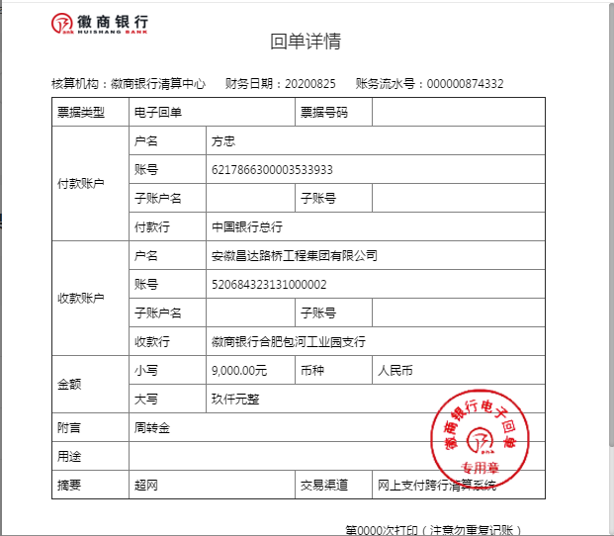
工程款支付证书
工程名称 |  | 庐江县人民医院东区血透室水箱安装以及增压泵改造项目 |  |  |  |  | 建设单位 |  | 合肥市排水办 |  |  |  | ERP编号 |  | 12703 | 档案编号 |  | 2020022
合同金额 |  | 200,000.00 |  |  | 中标时间 | 2020.7.15 | 已提供工程资料 |  | 中标通知书、施工合同、投资协议 |  |  |  | 保存地址 |  | 合肥 | 责任单位 |  | 东部大区
决算金额 |  |  |  |  | 决算时间 |  | 项目部印章 |  | 无 |  |  |  | 施工人 |  | 方 忠13485652001 | 区域责任人 | 施迎东 | 省办负责人 | 施迎东
序号 | 经营填写 |  |  |  |  | 工程填写 | 经营填写 |  |  | 财务填写 | 经营、工程、质安填写 |  | 区域负责人 |  | 申请部门填写财务核对 |  |  | 本次支付 金额 | 剩余款项
 | 到款情况 |  |  |  |  |  | 暂列金 |  |  | 代缴税金 | 其他扣款 |  | 预留款 |  | 成本票
 | 日期 | 工程款金额 | 周转金金额 | 到款银行 | 到款账户 | 完成进度 | 比例 | 金额 | 备注 | 金额 | 金额 | 备注 | 金额 | 备注 | 供货单位 | 合同额 | 成本票额
1 | 2020-08-25 |  | 9,000.00 | 徽行 | 5206 8432 3131 0000 02 |  |  |  |  |  |  | 转账费工程款到账时扣除 |  |  | 合肥鑫泉水箱容器有限公司-水箱采购 开户行：徽商银行长丰下塘支行 账号：2230 1761 4721 0000 02 | 29,120.00 |  | 9,000.00

合计 |  | 0 | 9000.00 |  |  |  | - | 0.00 |  | 0.00 | 0.00 | - | 0.00 | - | - |  |  | 9,000.00 | 0.00
本次结算、支付明细 |  | 应支付金额 |  |  | 9000.00 |  | 本次支付金额 |  |  |  |  | 小写 | 9,000.00
 |  | 已支付金额 |  |  | 0.00 |  |  |  |  |  |  | 大写 | 玖仟元整

1-2
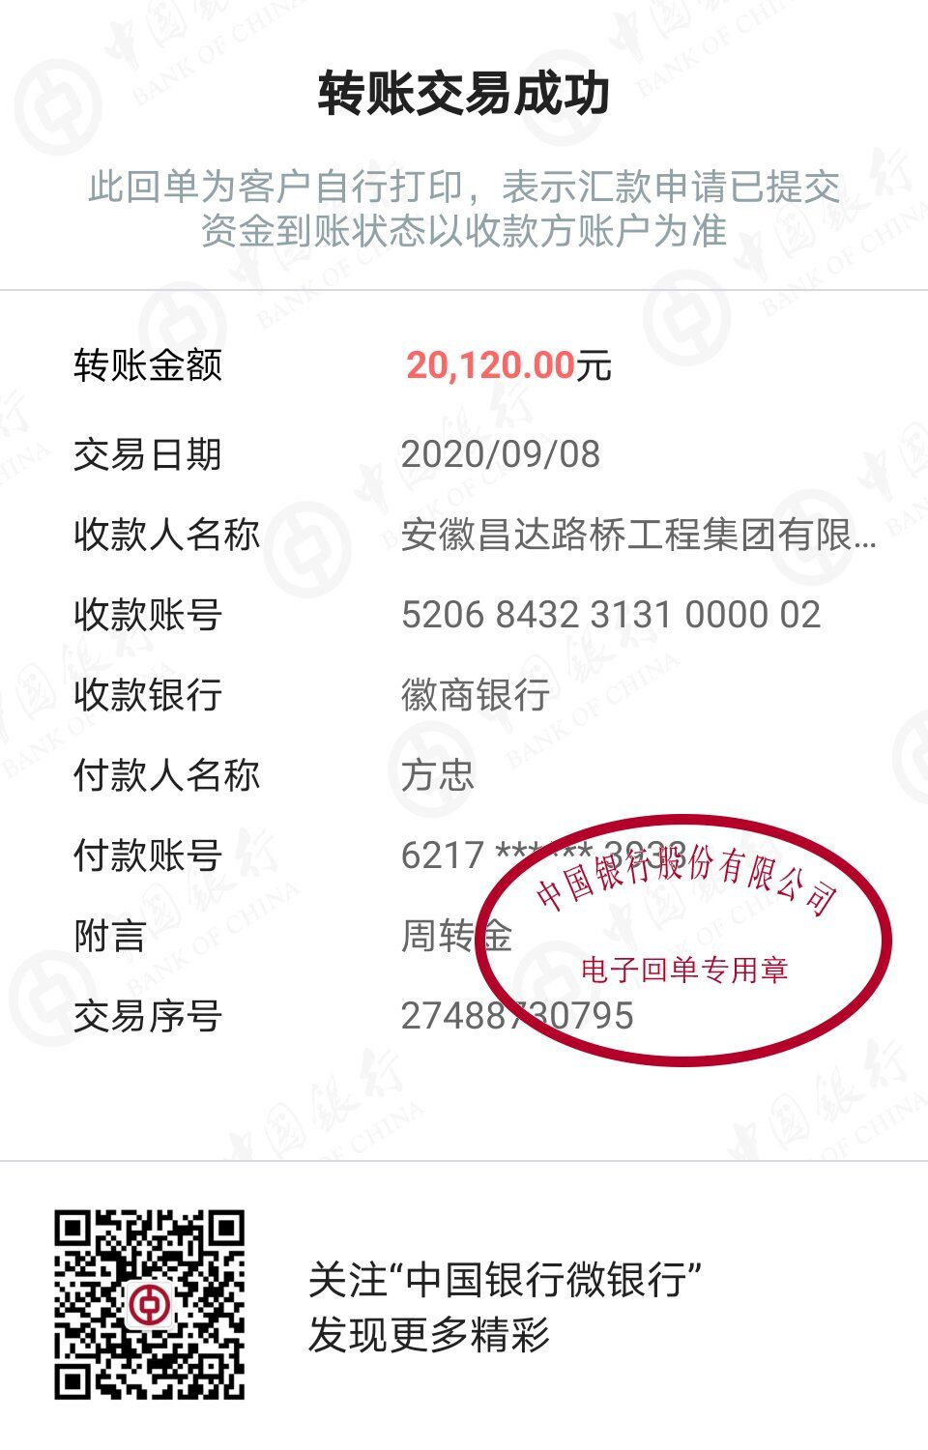
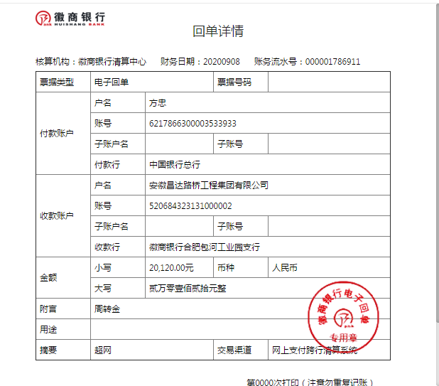
工程款支付证书
工程名称 |  | 庐江县人民医院东区血透室水箱安装以及增压泵改造项目 |  |  |  |  | 建设单位 |  | 合肥市排水办 |  |  |  | ERP编号 |  | 12703 | 档案编号 |  | 2020022
合同金额 |  | 200,000.00 |  |  | 中标时间 | 2020.7.15 | 已提供工程资料 |  | 中标通知书、施工合同、投资协议 |  |  |  | 保存地址 |  | 合肥 | 责任单位 |  | 东部大区
决算金额 |  |  |  |  | 决算时间 |  | 项目部印章 |  | 无 |  |  |  | 施工人 |  | 方 忠13485652001 | 区域责任人 | 施迎东 | 省办负责人 | 施迎东
序号 | 经营填写 |  |  |  |  | 工程填写 | 经营填写 |  |  | 财务填写 | 经营、工程、质安填写 |  | 区域负责人 |  | 申请部门填写财务核对 |  |  | 本次支付 金额 | 剩余款项
 | 到款情况 |  |  |  |  |  | 暂列金 |  |  | 代缴税金 | 其他扣款 |  | 预留款 |  | 成本票
 | 日期 | 工程款金额 | 周转金金额 | 到款银行 | 到款账户 | 完成进度 | 比例 | 金额 | 备注 | 金额 | 金额 | 备注 | 金额 | 备注 | 供货单位 | 合同额 | 成本票额
1 | 2020-08-25 |  | 9,000.00 | 徽行 | 5206 8432 3131 0000 02 |  |  |  |  |  |  | 转账费工程款到账时扣除 |  |  | 合肥鑫泉水箱容器有限公司-水箱采购 开户行：徽商银行长丰下塘支行 账号：2230 1761 4721 0000 02 | 29,120.00 | 29,120.00 | 9,000.00
2 | 2020-09-09 |  | 20120.00 | 徽行 | 5206 8432 3131 0000 02 |  |  |  |  |  |  | 转账费工程款到账时扣除 |  |  | 合肥鑫泉水箱容器有限公司-水箱采购 开户行：徽商银行长丰下塘支行 账号：2230 1761 4721 0000 02 | 29,120.00 | 29,120.00 | 20,120.00

合计 |  | 0 | 29120.00 |  |  |  | - | 0.00 |  | 0.00 | 0.00 | - | 0.00 | - | - |  |  | 29,120.00 | 0.00
本次结算、支付明细 |  | 应支付金额 |  |  | 20120.00 |  | 本次支付金额 |  |  |  |  | 小写 | 20,120.00
 |  | 已支付金额 |  |  | 0.00 |  |  |  |  |  |  | 大写 | 贰万零壹佰贰拾元整

1-3
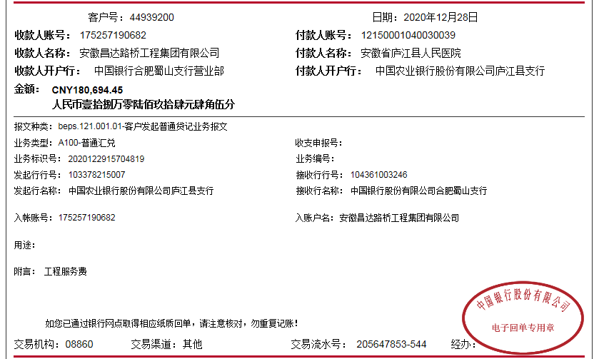
工程款支付证书
工程名称 |  | 庐江县人民医院东区血透室水箱安装以及增压泵改造项目 |  |  |  |  | 建设单位 |  | 庐江县人民医院 |  |  |  | ERP编号 |  | 12703 | 档案编号 |  | 2020022
合同金额 |  | 200,000.00 |  |  | 中标时间 | 2020.7.15 | 已提供工程资料 |  | 中标通知书、施工合同、投资协议、交工、审计 |  |  |  | 保存地址 |  | 合肥 | 责任单位 |  | 东部大区
决算金额 |  | 186,282.94 |  |  | 决算时间 |  | 项目部印章 |  | 无 |  |  |  | 施工人 |  | 方 忠13485652001 | 区域责任人 | 施迎东 | 省办负责人 | 施迎东
序号 | 经营填写 |  |  |  |  | 工程填写 | 经营填写 |  |  | 财务填写 | 经营、工程、质安填写 |  | 区域负责人 |  | 申请部门填写财务核对 |  |  | 本次支付 金额 | 剩余款项
 | 到款情况 |  |  |  |  |  | 暂列金 |  |  | 代缴税金 | 其他扣款 |  | 预留款 |  | 成本票
 | 日期 | 工程款金额 | 周转金金额 | 到款银行 | 到款账户 | 完成进度 | 比例 | 金额 | 备注 | 金额 | 金额 | 备注 | 金额 | 备注 | 供货单位 | 合同额 | 成本票额
1 | 2020-08-25 |  | 9,000.00 | 徽行 | 5206 8432 3131 0000 02 |  |  |  |  |  |  | 转账费工程款到账时扣除 |  |  | 合肥鑫泉水箱容器有限公司-水箱采购 开户行：徽商银行长丰下塘支行 账号：2230 1761 4721 0000 02 | 29,120.00 | 29,120.00 | 9,000.00
2 | 2020-09-09 |  | 20120.00 | 徽行 | 5206 8432 3131 0000 02 |  |  |  |  |  |  | 转账费工程款到账时扣除 |  |  | 合肥鑫泉水箱容器有限公司-水箱采购 开户行：徽商银行长丰下塘支行 账号：2230 1761 4721 0000 02 | 29,120.00 | 29,120.00 | 20,120.00
3 | 2020-12-28 | 180,694.45 |  | 中行蜀山支行 | 1752 5719 0682 |  | 10.0% | 18,628.29 |  | 8104.03 | 100.00 | 1、2次转账手续费 |  |  | 庐江县庐城镇锐丰机电经营部-离心泵 开户行：工行庐江支行 账号：6222 0213 1500 1383 455 | 70,000.00 | 70,000.00 | 70,000.00
 |  |  | -29120.00 | 方忠-中行庐江支行 | 6217 8663 0000 3533 933 |  |  |  |  |  | 150.00 | 手续费 |  |  | 高晓敏-劳务 开户行：建行晋中榆次支行 账号：6217 0003 4000 2683 823 | 48,364.00 | 48,364.00 | 48,364.00
 |  |  |  |  |  |  |  |  |  |  |  |  |  |  | 方忠-垫付混凝土 开户行：中行庐江支行 账号：6217 8663 0000 3533 933 |  |  | 6,228.13

合计 |  | 180694.45 | 0.00 |  |  |  | - | 18,628.29 |  | 8,104.03 | 250.00 | - | 0.00 | - | - |  |  | 153,712.13 | 0.00
本次结算、支付明细 |  | 应支付金额 |  |  | 153712.13 |  | 本次支付金额 |  |  |  |  | 小写 | 153,712.13
 |  | 已支付金额 |  |  | 0.00 |  |  |  |  |  |  | 大写 | 贰万零壹佰贰拾元整

2-1
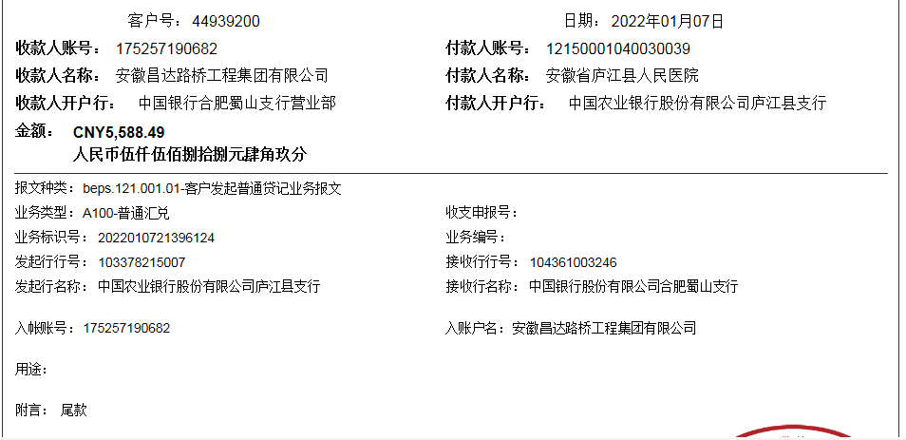
工程款支付证书
工程名称 |  | 庐江县人民医院东区血透室水箱安装以及增压泵改造项目 |  |  |  |  | 建设单位 |  | 庐江县人民医院 |  |  |  | ERP编号 |  | 12703 | 档案编号 |  | 2020022
合同金额 |  | 200,000.00 |  |  | 中标时间 | 2020.7.15 | 已提供工程资料 |  | 中标通知书、施工合同、投资协议、交工、审计 |  |  |  | 保存地址 |  | 合肥 | 责任单位 |  | 东部大区
决算金额 |  | 186,282.94 |  |  | 决算时间 |  | 项目部印章 |  | 无 |  |  |  | 施工人 |  | 方 忠13485652001 | 区域责任人 | 施迎东 | 省办负责人 | 施迎东
序号 | 经营填写 |  |  |  |  | 工程填写 | 经营填写 |  |  | 财务填写 | 经营、工程、质安填写 |  | 区域负责人 |  | 申请部门填写财务核对 |  |  | 本次支付 金额 | 剩余款项
 | 到款情况 |  |  |  |  |  | 暂列金 |  |  | 代缴税金 | 其他扣款 |  | 预留款 |  | 成本票
 | 日期 | 工程款金额 | 周转金金额 | 到款银行 | 到款账户 | 完成进度 | 比例 | 金额 | 备注 | 金额 | 金额 | 备注 | 金额 | 备注 | 供货单位 | 合同额 | 成本票额
1 | 2020-08-25 |  | 9,000.00 | 徽行 | 5206 8432 3131 0000 02 |  |  |  |  |  |  | 转账费工程款到账时扣除 |  |  | 合肥鑫泉水箱容器有限公司-水箱采购 开户行：徽商银行长丰下塘支行 账号：2230 1761 4721 0000 02 | 29,120.00 | 29,120.00 | 9,000.00
2 | 2020-09-09 |  | 20120.00 | 徽行 | 5206 8432 3131 0000 02 |  |  |  |  |  |  | 转账费工程款到账时扣除 |  |  | 合肥鑫泉水箱容器有限公司-水箱采购 开户行：徽商银行长丰下塘支行 账号：2230 1761 4721 0000 02 | 29,120.00 | 29,120.00 | 20,120.00
3 | 2020-12-28 | 180,694.45 |  | 中行蜀山支行 | 1752 5719 0682 |  | 10.0% | 18,628.29 |  | 8104.03 | 100.00 | 1、2次转账手续费 |  |  | 庐江县庐城镇锐丰机电经营部-离心泵 开户行：工行庐江支行 账号：6222 0213 1500 1383 455 | 70,000.00 | 70,000.00 | 70,000.00
 |  |  | -29120.00 | 方忠-中行庐江支行 | 6217 8663 0000 3533 933 |  |  |  |  |  | 150.00 | 手续费 |  |  | 高晓敏-劳务 开户行：建行晋中榆次支行 账号：6217 0003 4000 2683 823 | 48,364.00 | 48,364.00 | 48,364.00
 |  |  |  |  |  |  |  |  |  |  |  |  |  |  | 方忠-垫付混凝土 开户行：中行庐江支行 账号：6217 8663 0000 3533 933 |  |  | 6,228.13
4 | 2021-01-10 | 5,588.49 |  | 中行蜀山支行 | 1752 5719 0682 |  |  | 0.00 |  | 0 | 50.00 | 手续费 |  |  | 方忠-垫付混凝土 开户行：中行庐江支行 账号：6217 8663 0000 3533 933 |  |  | 5,538.49

合计 |  | 186282.94 | 0.00 |  |  |  | - | 18,628.29 |  | 8,104.03 | 300.00 | - | 0.00 | - | - |  |  | 159,250.62 | 0.00
本次结算、支付明细 |  | 应支付金额 |  |  | 5538.49 |  | 本次支付金额 |  |  |  |  | 小写 | 5,538.49
 |  | 已支付金额 |  |  | 0.00 |  |  |  |  |  |  | 大写 | RMB5538.49

